
 | Vacuum Group Old |  | 01G000
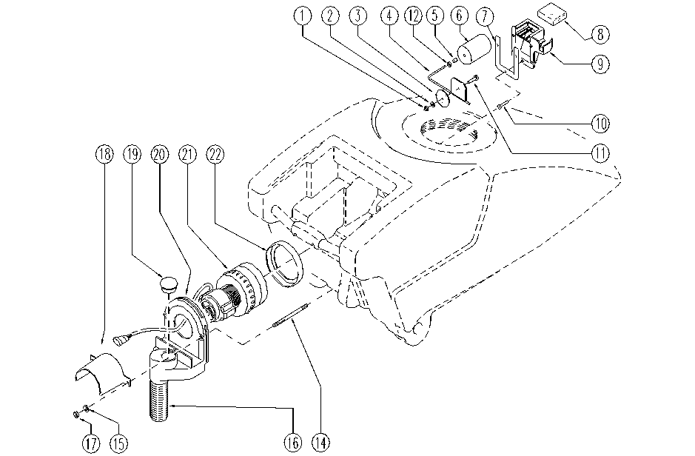

ITEM | SKU | DESCRIPTION | QTY
1 | E86772 | Nut | 1
2 | E86448 | Washer | 1
3 | E86591 | Gasket | 1
4 | E86592 | Rod | 1
5 | E89213 | Insert | 1
6 | E86593 | Float | 1
7 | E86365 | filter gasket | 1
8 | E86502 | Filter | 1
9 | E86595 | Support | 1
10 | E89451 | Screw | 3
11 | E86594 | Screw | 1
12 | E86873 | Nut | 1
14 | E87910 | Screw | 2
15 | E86427 | Washer | 2
16 | E89130 | Pipe | 1
17 | E86875 | Self-Locking Nut | 2
18 | E89131 | Suction conveyor | 1
19 | E89132 | Cap | 1
20 | E89133 | Cap / shell | 1
21 | E89478 | Vacuum Motor | 1
22 | E86612 | Gasket | 1

